Sheet1
TTL je mehanizam kojim se mrežni sloj bori protiv petlji u rutiranju i da se ta vrijednost smanjuje svaki put za jedan kada ruter primi paket..
Ako je TTL isuviše malen da bi istim paket stigao do odredišta..TTL duž putanje postane =0 i paket biva odbačen..

Jednostavno samo ispratiti video..

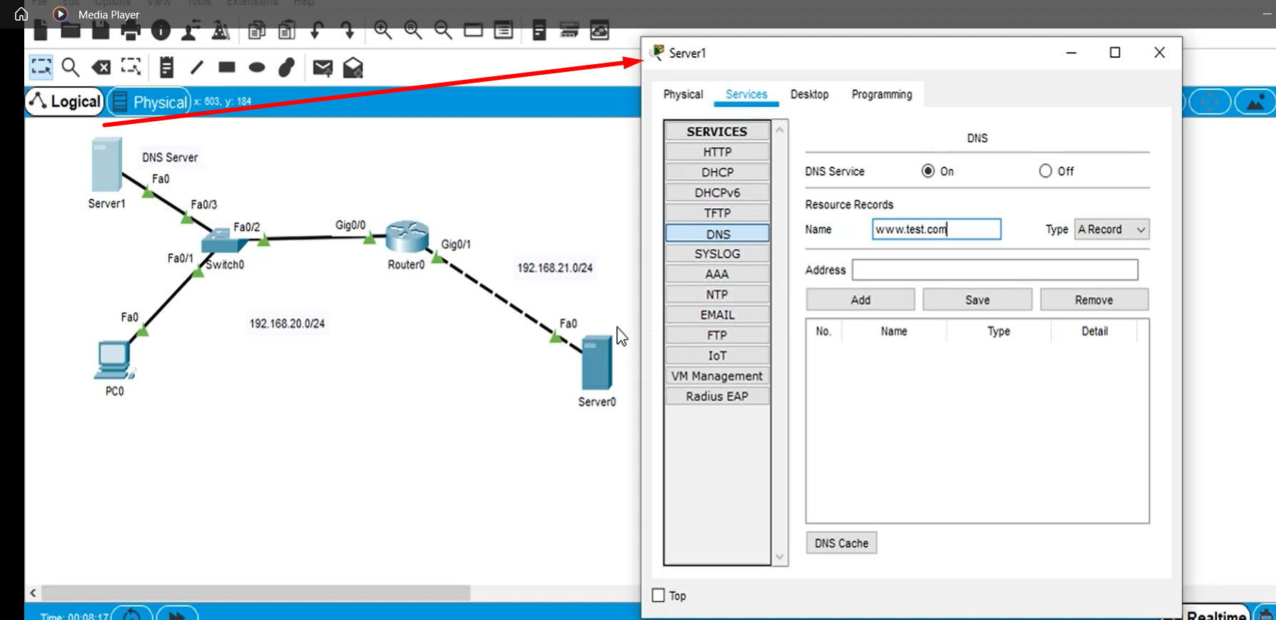
Options-> | Preferences-> | Hide-> | Hide Services Tab | mora biti unchecked!! Uprotivnom nećemo vidjeti menu..
 |  |  |  |  |  |  | Trenutno se bavimo konfigurisanjem DNS protokola. Od ranije treba da nam je već poznato čime
 |  |  |  |  |  |  | se isti bavi , čemu služi i kako se koristi..

 |  |  |  |  |  |  | 1) Primjetim da je po default-u DNS isključen..Uključim ga! Zatim konfigurišem da radi kao DNS server..
 |  |  |  |  |  |  | Znači, sada učiš kako to sve server može da radi..

 |  |  |  |  |  |  | 2) Stranicu koju pozivam sa Server0 želim da nazovem www.test.com
 |  |  |  |  |  |  | tako da sljedeće što treba da popunim jeste ova Name rubrika..

 |  |  |  |  |  |  | Adresa od Server0 koji je kasnije reda radi preimenovan u Web Server ..

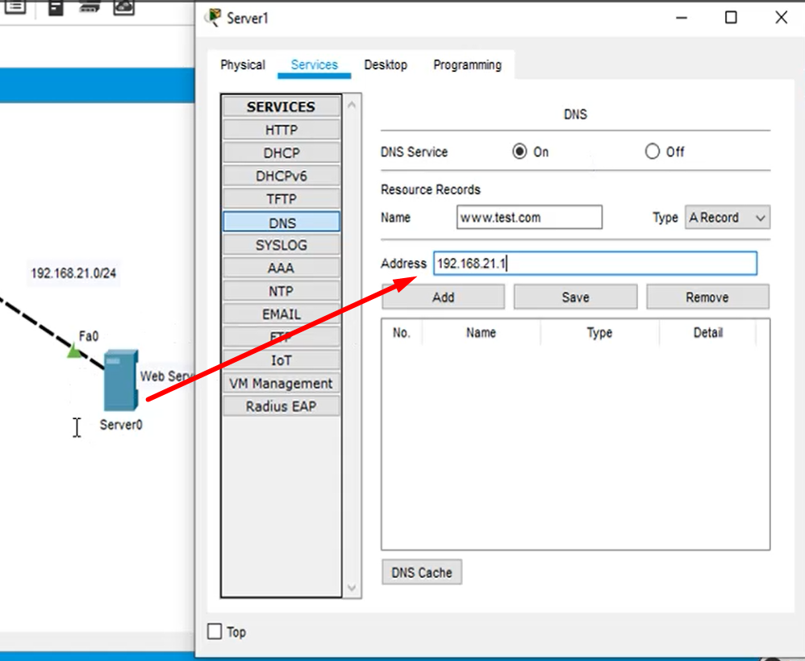

 |  |  |  |  |  |  | I još preostaje da kliknem na dugme Add te je 2) kompletiran..

 |  |  |  |  |  |  | 3) Type -ostavi po default na A record ..

Da bi koristio stvari sa ovog DNS servera, druga stvar koju moram uraditi jeste da na samom računaru postavim 4. parametar IPv4 konfiguracije a to je DNS server.
Klik na računar te odma prva opcija IPv4 ..sve već poznato..
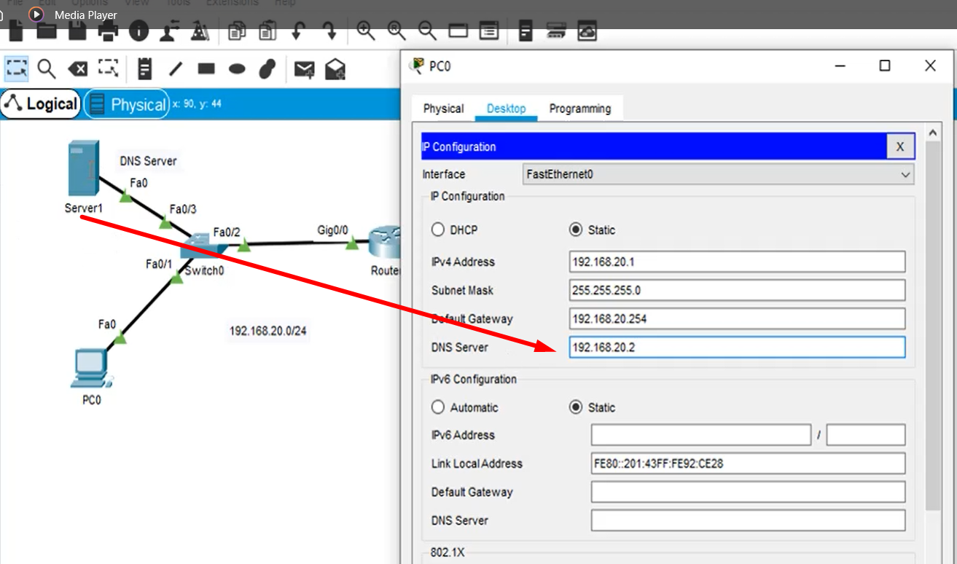

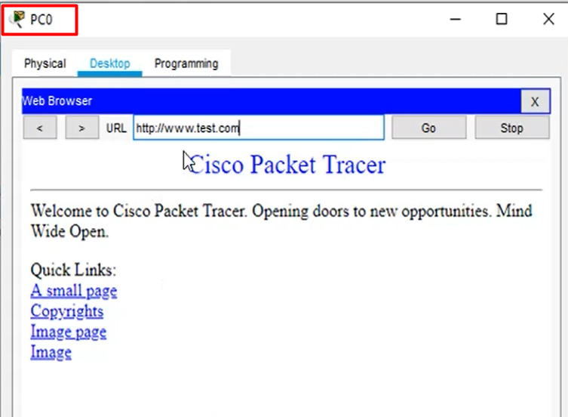
 |  |  |  |  | Ajde kroz simulaciju sada da vidimo kako ovo sve radi:
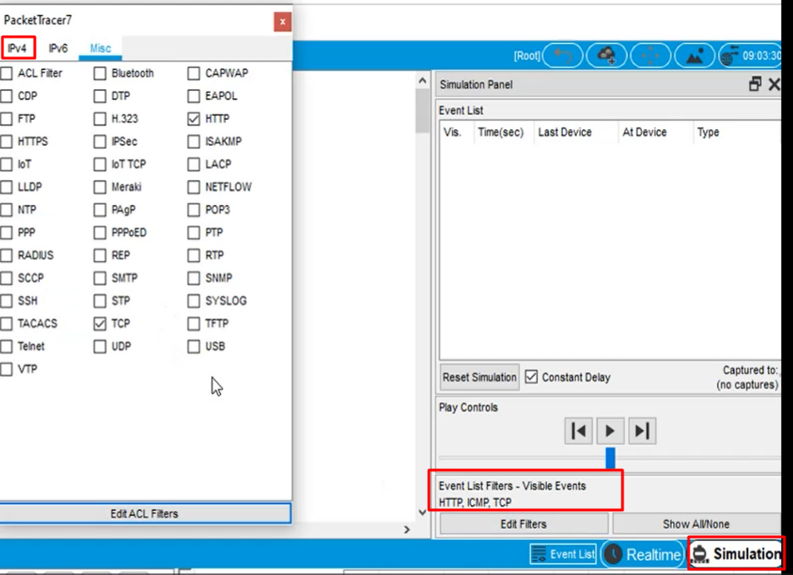

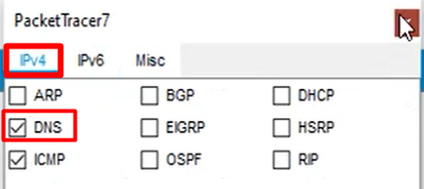

 |  |  |  |  | Zatim pokreni simulaciju i hvataj korak sa videom..

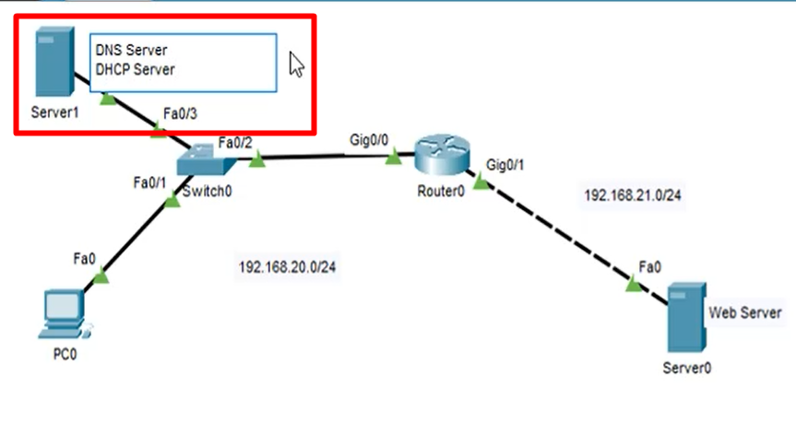
 |  |  |  |  |  | Sljedeće što želim jeste da omogućim da ovaj server bude && DHCP Server:
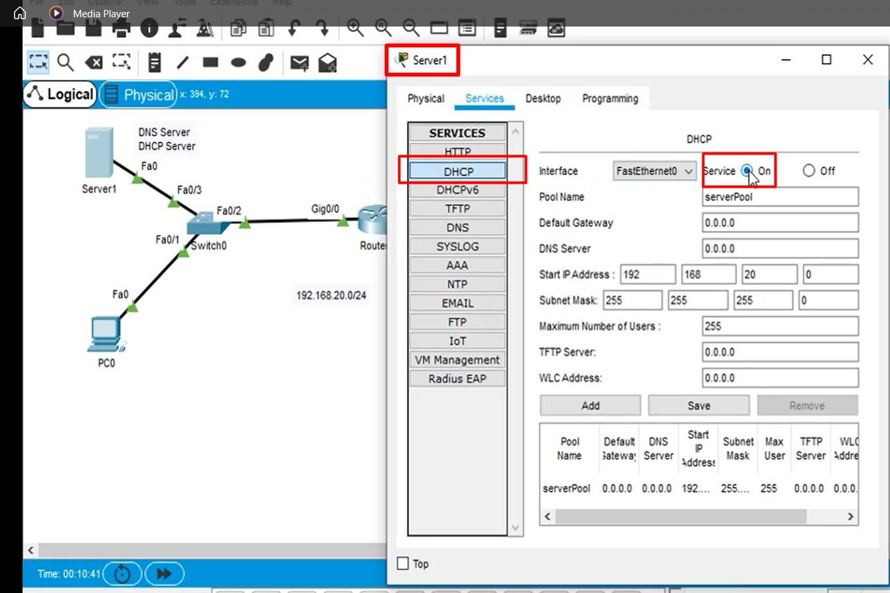

 |  |  |  |  |  | Sve je ostavljeno ,onako po Default-u .. |  | Samo eto:

 |  |  |  |  |  |  |  | Isprati videoo...

